Sheet1
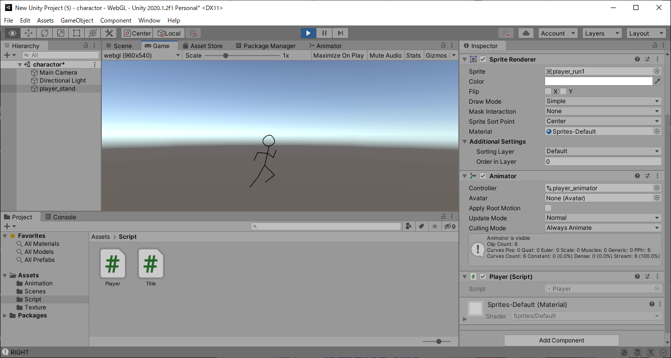
課題内容：勤務先使用環境学習
 | 9：00～12：00 | Unityでプログラミングをやってみよう【C#基本】(プログラミング作成・動作理解)
 | 12：00～13：00 | 昼食
 | 13：00～15：00 | Unityでプログラミングをやってみよう【C#基本】(プログラミング作成・動作理解)
 | 15：00～17：30 | ゲーム開発ができるようになる基礎知識まとめ(資料まとめ)
 | 17：30～18：00 | 本日のまとめ／明日の課題準備

 | 1．Unityでプログラミングをやってみよう【C#基本】
 | https://dkrevel.com/makegame-beginner/program-beginner/

 | 上記URL内容を確認しながらプログラムの作成を行いました。

 | Unityでプログラミングをやってみよう【C#基本】

 | アニメーション制御

 | アニメーターコントローラー

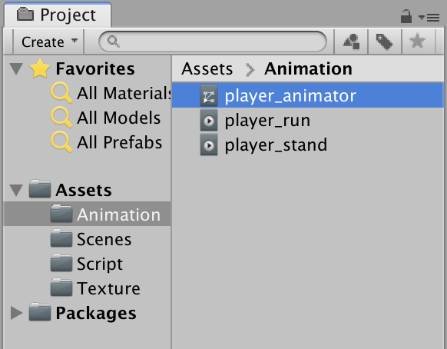

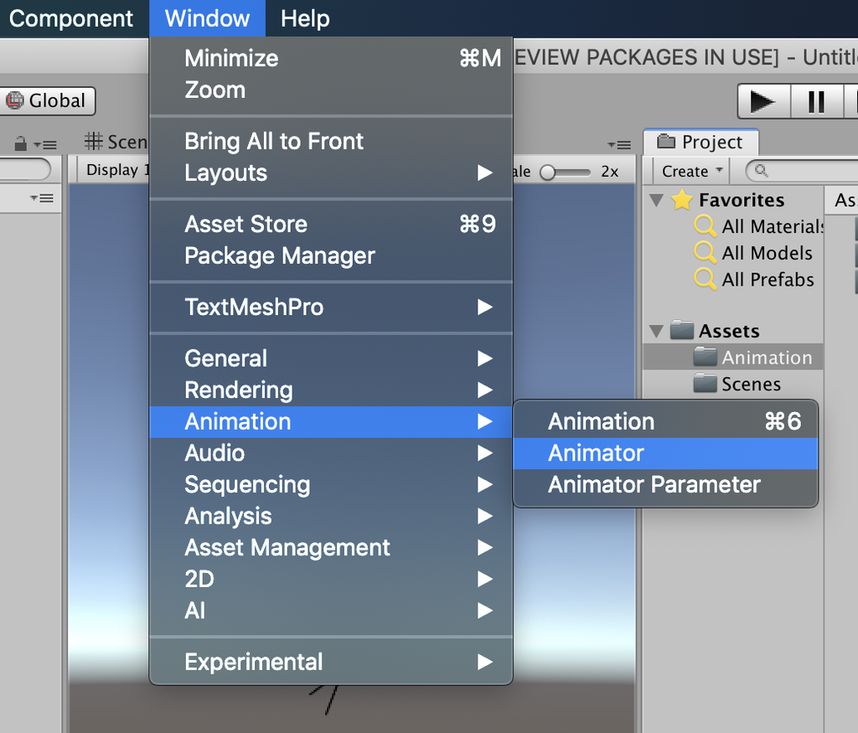

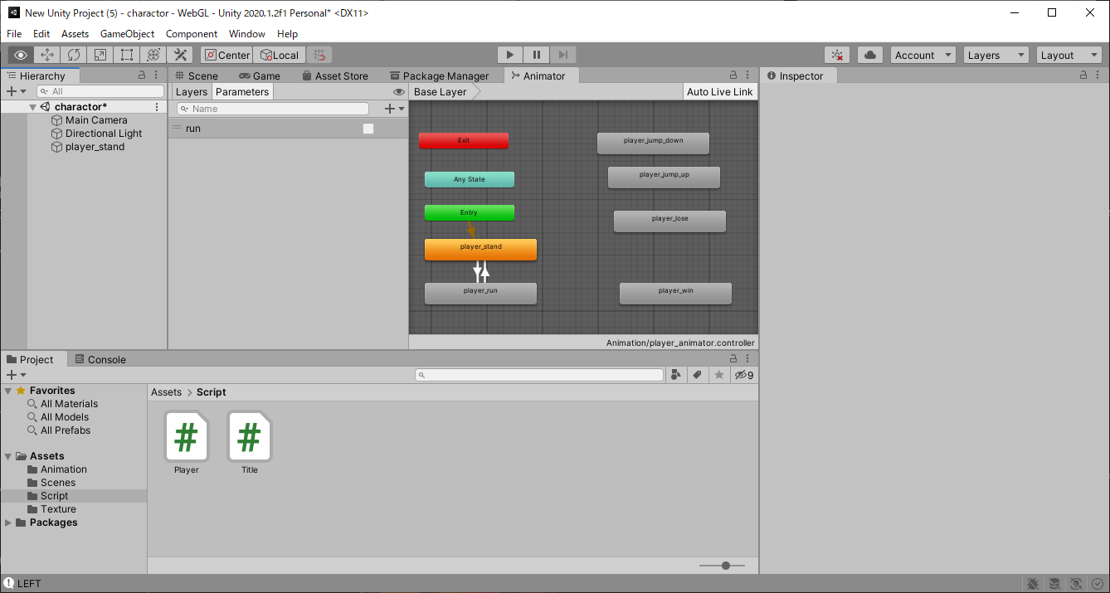

 | 遷移を矢印で繋げよう

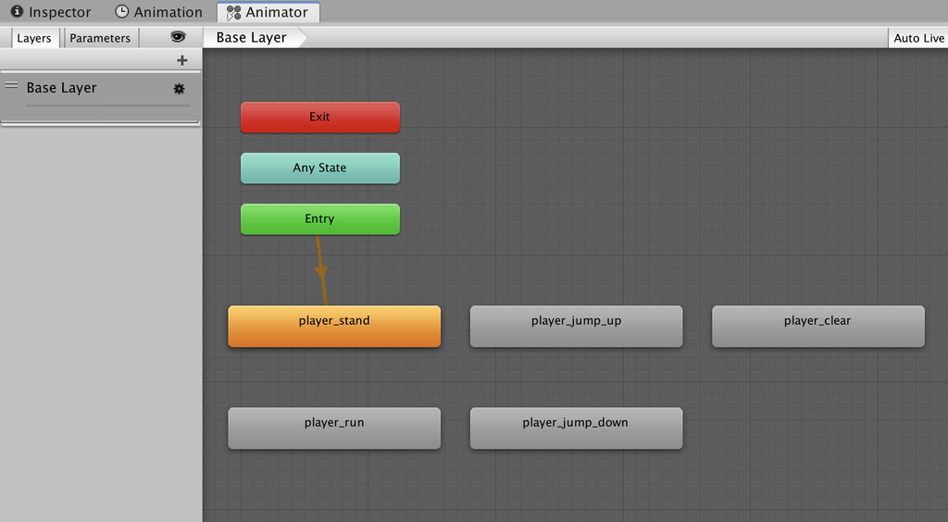

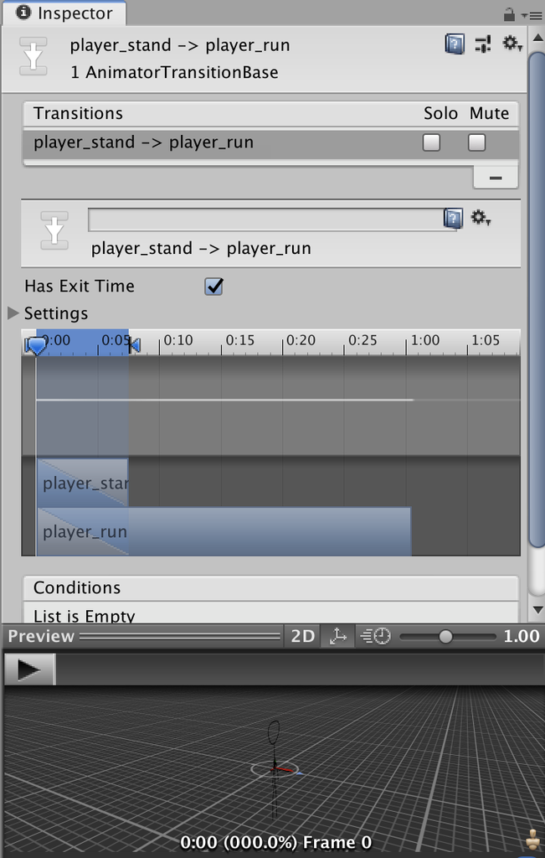

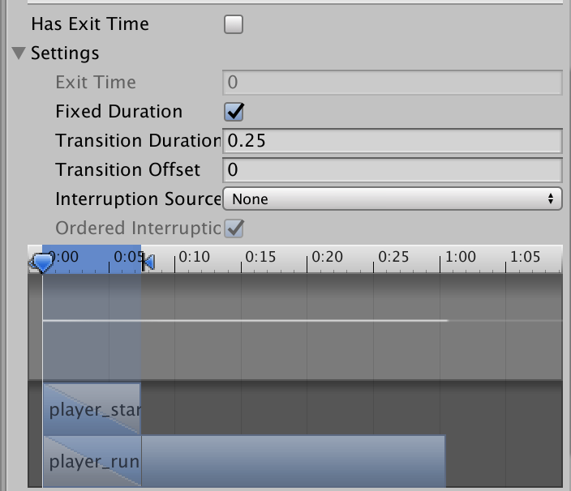

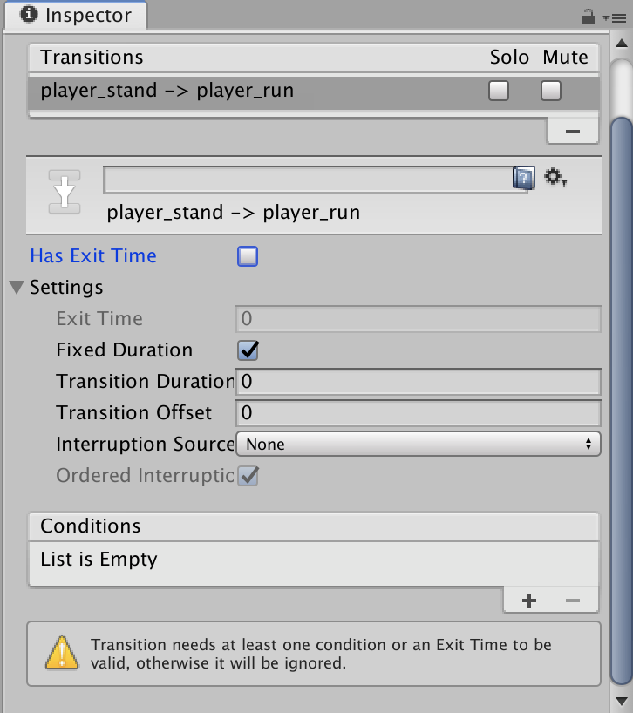

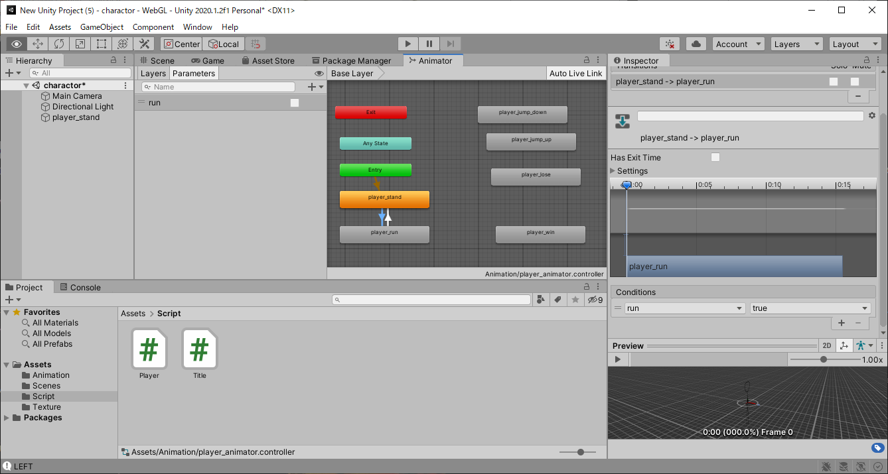

 | ・アニメーションの遷移を矢印で繋ごう！
 | ・デフォルトのアニメーションはオレンジ色のやつだよ！
 | ・デフォルトは右クリック＞Set as Layer Default Stateで変更できるよ！
 | ・矢印は右クリック＞Make Transitionで作れるよ！
 | ・矢印をクリックするとインスペクターで遷移の細かい設定ができるよ！
 | ・矢印は選択された状態でWindowsはDeleteキー、MacならBackSpaceキー＋commandキーで削除できるよ！
 | ・Parametersで自由に変数を設定する事ができるよ！

 | スクリプトを作ってAnimatorを取得

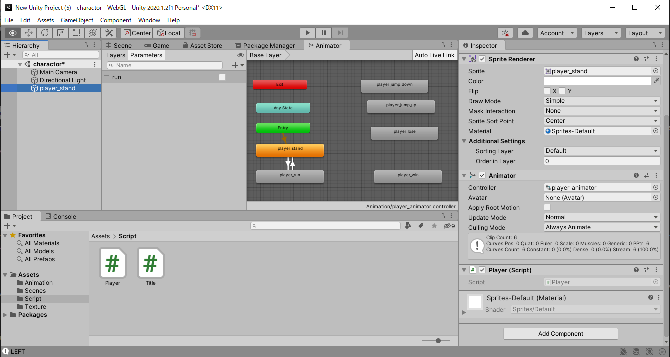

 | using System.Collections;
 | using System.Collections.Generic;
 | using UnityEngine;

 | public class Player : MonoBehaviour
 | {
 | // Start is called before the first frame update
 | private Animator anim = null;
 | void Start()
 | {
 | Debug.Log("START");
 | anim = GetComponent<Animator>();
 | }

 | // Update is called once per frame
 | void Update()
 | {
 | Debug.Log("UPDATE1");
 | float horizontalKey = Input.GetAxis("Horizontal");
 | Debug.Log("UPDATE2");

 | if (horizontalKey > 0)
 | {
 | Debug.Log("RIGHT");
 | transform.localScale = new Vector3(1, 1, 1);
 | anim.SetBool("run", true);
 | }
 | else if (horizontalKey < 0)
 | {
 | Debug.Log("LEFT");
 | transform.localScale = new Vector3(-1, 1, 1);
 | anim.SetBool("run", true);
 | }
 | else
 | {
 | Debug.Log("STOP");
 | anim.SetBool("run", false);
 | }
 | }
 | }

